INSPECCIÓN DE CALADORA
 | GESTIÓN EN SEGURIDAD Y SALUD EN EL TRABAJO |  |  |  |  |  |  |  |  |  | Código: |  | SST-F-40
 |  |  |  |  |  |  |  |  |  |  | Fecha: |  | 2025-10-21
 | FORMATO INSPECCIÓN DE CALADORA |  |  |  |  |  |  |  |  |  | Versión: |  | 1
 |  |  |  |  |  |  |  |  |  |  | Página |  | 1 de 2

CENTRO DE TRABAJO o SEDE: |  |  |  |  |  | ÁREA: |  |  |  |  | FECHA: | dd | mm | aaaa
INSPECCIÓN REALIZADA POR: | Nombre completo |  |  |  |  |  |  |  | Cargo
 | Nombre completo |  |  |  |  |  |  |  | Cargo
MARCA: |  |  |  |  |  |  | MODELO, REFERENCIA o S/N:
FABRICANTE o PROVEEDOR: |  |  |  |  |  |  | No. INVENTARIO:

ASPECTO O CONDICIÓN A VERIFICAR |  |  | CUMPLIMIENTO |  |  |  |  |  | OBSERVACIONES/ COMENTARIOS
 |  |  | CUMPLE |  | NO CUMPLE |  |  | N/A
1. La carcasa protectora, mango de agarre/ empuñadura y estructura en general está en buenas condiciones, no esta rota, golpeada y el equipo se encuentra limpio |  |  |  |  |  |  |  |  | CALADORA
2. El cable de conexión eléctrica esta en buenas condiciones y completo, cuenta con clavija, no se evidencian añadiduras, encauchetado roto, o alma del cables expuesta a cortos circuitos. |  |  |  |  |  |  |  |  | 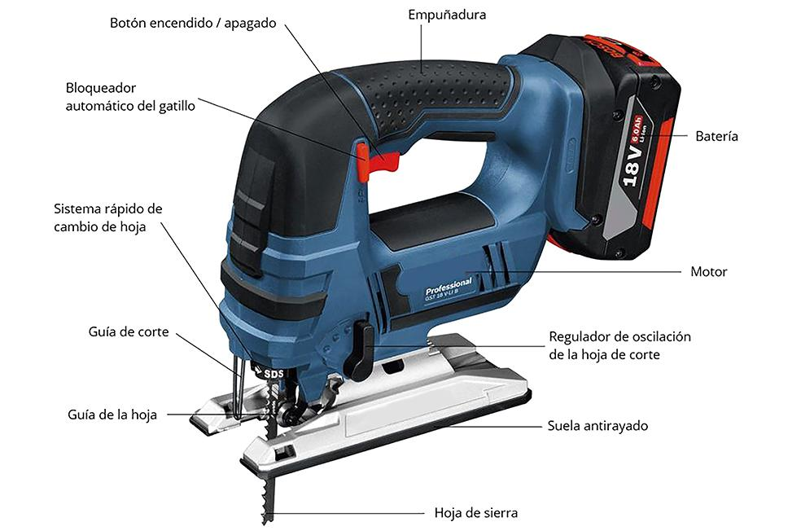
3. El pulsador de encendido/ apagado y el dispositivo de bloqueo están en buenas condiciones y funcionando correctamente.
4. El ducto de extracción de polvo o, aserrín esta despejado y limpio.
5. El regulador de oscilaciones y velocidad esta en buen estado, completo y funcionando correctamente.
6. La placa base o patín se encuentra en buen estado sin deformación o anomalías asentando completamente sobre la superficie.
7. La placa con información técnica del equipo están buenas condiciones y legible, logrando establecer su amperaje, Voltaje y Rpm.
8. La hoja de sierra esta en buenas condiciones, con filo y sin desgastes significativos o dientes faltantes, correctamente instalada y asegurada, gira libremente y sin restricciones.
9. La rueda guía de la hoja de corte están en buenas condiciones y funcionando correctamente.
10.El equipo cuenta con la hoja de vida y/o mantenimiento preventivo .
11. El equipo esta funcionando correctamente sin anomalías o dificultad.
TOTAL |  |  | 0 |  | 0 |  |  | 0

PLAN DE ACCIÓN
ACTIVIDAD |  | ÁREA/ RESPONSABLE |  | FECHA CUMPLIMIENTO |  |  |  | FECHA COMPROBACIÓN |  | OBSERVACIONES

Nota : En caso de ser necesario inserte nueva fila para agregar información adicional al plan de acción
Firma Ejecutor(es) de inspección: | ______________________________________________ |  |  |  |  |  |  | Firma del funcionario o contratista: |  | ________________________________________
N° Licencia de seguridad y salud en el trabajo: | _______________________________________________ |  |  |  |  |  |  | Firma líder o supervisor del contrato: |  | ________________________________________

